信用交易
融资融券市场交易数据统计（20220706）

标的证券 | 融资融券余额（亿元） | 融资余额（亿元） | 融券余额（亿元） | 融资买入额（亿元） | 融资融券规模变化（亿元） | 融资余额增幅(‰) | 融券余额增幅(%)
统计数据 | 16,184.40 | 15,231.75 | 952.65 | 832.18 | 37.78 | 2.93 | -0.69
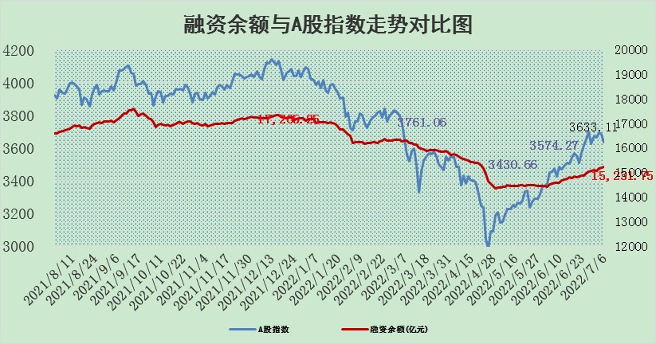

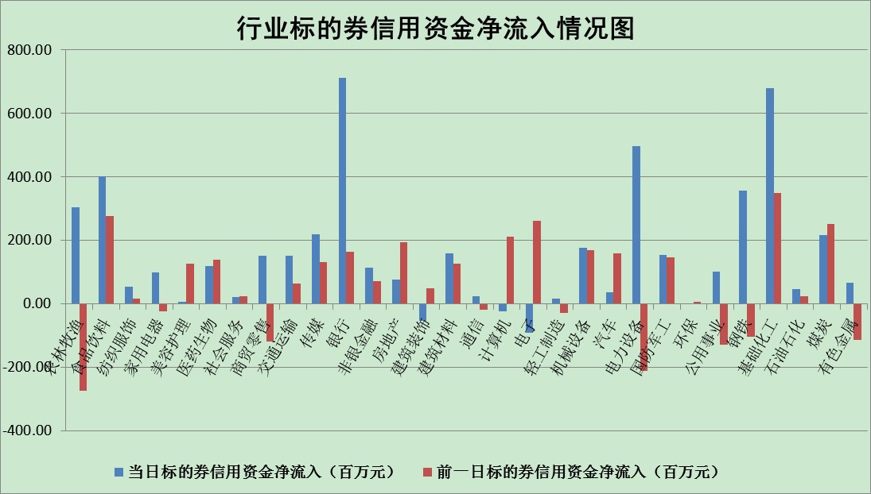

标的基金代码 | 标的基金简称 | 融资余额/市值(%) | 融资余额增幅(%) | 融资买入额/成交金额(%) | （融资余额净增额-融券余额净增额）/市值(‱) | 融券余额降幅(%) | ABS[（融资余额净增额-融券余额净增额）/市值净增额-1](%)
159902 | 华夏中小板ETF | 0.00 | 0.00 | 0.00 | 0.00 | 0.00 | 100.00
159915 | 易方达创业板ETF | 1.18 | -4.57 | 395393.41 | -5.38 | 0.45 | 89.52
159919 | 嘉实沪深300ETF | 5.01 | -0.03 | 0.82 | 1.77 | 10.24 | 101.38
159920 | 华夏恒生ETF | 105.25 | -0.05 | 26.85 | -5.09 | 6.92 | 97.81
159922 | 嘉实中证500ETF | 1.03 | -1.60 | 6.75 | 15.70 | 1.48 | 112.16
159925 | 南方沪深300ETF | 0.04 | -0.37 | 0.01 | -0.01 | 0.00 | 99.99
159928 | 消费ETF | 0.80 | -6.99 | 4.49 | -5.83 | 2.67 | 97.87
159934 | 易方达黄金ETF | 495.87 | 0.02 | 23.85 | 12.16 | 0.00 | 106.14
159939 | 全指信息技术ETF | 0.67 | -5.61 | 21.88 | -3.97 | 0.00 | 111.08
159940 | 全指金融地产ETF | 0.30 | -0.38 | 0.00 | -0.12 | 0.00 | 99.93
159995 | 半导体芯片ETF | 2.16 | 0.33 | 280.74 | -0.46 | -3.46 | 100.37
159997 | 天弘中证电子ETF | 2.35 | -1.90 | 33.93 | 1.05 | 56.63 | 97.89
159998 | 天弘中证计算机主题ETF | 0.17 | 10.11 | 0.06 | 1.54 | 0.00 | 101.39
510050 | 华夏上证50ETF | 11.05 | 0.17 | 85.09 | 6.56 | 12.97 | 106.14
510180 | 华安上证180ETF | 0.44 | 0.23 | 0.96 | 0.32 | 14.14 | 100.21
510880 | 华泰柏瑞红利ETF | 0.20 | -0.89 | 0.55 | 0.27 | 17.03 | 100.11
510900 | 易方达恒生H股ETF | 136.19 | -0.43 | 27.25 | -59.05 | 0.00 | 72.75
511010 | 5年期国债ETF | 0.00 | 0.00 | 0.00 | 0.00 | 0.00 | 100.00
511380 | 可转债及可交换债券ETF | 48.89 | 1.38 | 1.36 | 66.35 | 0.00 | 142.33
512000 | 全指证券ETF | 7.31 | 1.73 | 23.44 | 14.73 | 3.99 | 143.24
512010 | 沪深300医药卫生ETF | 3.89 | -1.71 | 34.90 | -6.48 | 1.70 | 93.63
512070 | 沪深300非银ETF | 2.77 | 1.87 | 35.61 | 5.30 | 2.91 | 105.68
512400 | 南方中证申万有色金属ETF | 0.89 | -1.48 | 0.67 | -1.83 | -0.93 | 99.40
512580 | 广发中证环保产业ETF | 0.42 | 2.87 | 0.23 | 1.34 | 0.45 | 101.08
512660 | 国泰中证军工ETF | 2.93 | 4.21 | 21.06 | 6.89 | -10.19 | 115.54
512800 | 华宝中证银行ETF | 11.05 | 0.98 | 3.35 | 22.30 | 41.37 | 122.50
512980 | 广发中证传媒ETF | 1.70 | 2.99 | 104.35 | 4.97 | 1.77 | 103.92
515030 | 华夏中证新能源汽车ETF | 1.75 | 1.68 | 37.69 | 3.33 | 1.10 | 101.12
515050 | 华夏中证5G通信主题ETF | 1.75 | 0.03 | 319.42 | 0.33 | 5.01 | 97.73
515070 | 华夏中证人工智能ETF | 1.21 | 0.54 | 0.28 | 0.65 | 0.00 | 101.59
标的股票比较指标 |  | 融资余额/流通A股市值(%) | 融资余额增幅(%) | 融资买入额/成交金额(%) | （融资余额净增额-融券余额净增额）/流通A股市值(‱) | 融券余额降幅(%) | ABS[（融资余额净增额-融券余额净增额）/流通A股市值净增额-1](%)
前十名标的个股 |  | 仁东控股 | 赣能股份 | 华帝股份 | 尖峰集团 | 晋西车轴 | 奥福环保
 |  | 数码科技 | 康龙化成 | 民生银行 | 华帝股份 | 八亿时空 | 天奈科技
 |  | 中体产业 | 浦东金桥 | 鸿博股份 | 国际实业 | 世嘉科技 | 金达莱
 |  | 全柴动力 | 中胤时尚 | 皖通高速 | 兴民智通 | 长春燃气 | 华帝股份
 |  | 尖峰集团 | 航天电器 | 国际实业 | 大叶股份 | 美邦服饰 | 晓程科技
 |  | 景兴纸业 | 大叶股份 | 友阿股份 | 东方日升 | 福建高速 | 上海新阳
 |  | 蒙草生态 | 江铃汽车 | 深高速 | 北新路桥 | 晋亿实业 | 北新路桥
 |  | 神州泰岳 | 华帝股份 | 东华能源 | 三川智慧 | 华茂股份 | 云涌科技
 |  | 海兰信 | 杭萧钢构 | 浦东金桥 | 长虹华意 | 江苏国信 | 君实生物-U
 |  | 大立科技 | 安井食品 | 尖峰集团 | 杭萧钢构 | 海欣股份 | 金固股份
后十名标的个股 |  | 延安必康 | 有方科技 | 华业香料 | 有方科技 | 三川智慧 | 东华能源
 |  | 曙光股份 | 冀中能源 | 国盛金控 | 大立科技 | 模塑科技 | 山科智能
 |  | 龙净环保 | 玲珑轮胎 | 延安必康 | 莱茵生物 | 新疆众和 | 露笑科技
 |  | 中嘉博创 | 四方股份 | 曙光股份 | 四方股份 | 浙江永强 | 鲁泰A
 |  | 泰禾集团 | 新潮能源 | 龙净环保 | 新潮能源 | 冠农股份 | 通宇通讯
 |  | 苏宁易购 | 心脉医疗 | 中嘉博创 | 天成自控 | 盛屯矿业 | 京威股份
 |  | 中信国安 | 中远海能 | 泰禾集团 | 冀中能源 | 南都电源 | 四维图新
 |  | 台海核电 | 天成自控 | 苏宁易购 | 江淮汽车 | 德尔未来 | 红豆股份
 |  | 当代文体 | 华电国际 | 中信国安 | 金固股份 | 雷柏科技 | 洲明科技
 |  | 紫晶存储 | 穗恒运A | 台海核电 | 诺德股份 | 软控股份 | 先惠技术
说明：1.以上普通交易数据和信用交易数据皆以交易日收盘后数据为基准；2.上述标的证券总数据只计算标的证券市场总数据，不包括从标的证券中调出去标的证券数据，所以与交易所公布的总值略有不同； 3.上述行业采用申万一级行业分类；4.以上标的基金和标的个股中比较的6个指标值中：前5个（从左至右）为正向指标，值越大排名越靠前；第6个为逆向指标，值越小，排名越靠前；5.第6个指标中ABS[]表示求绝对值，其主要用于考量信用资金相对净流入对股价相对净变化的贡献程度；6.数据来源：wind，交易所。

